상품제안서
트렌치 여행용 파우치 7종세트 | 상품코드: S42348

 |  |  |  |  |  |  | 02-713-8555 | www.synergygift.co.kr
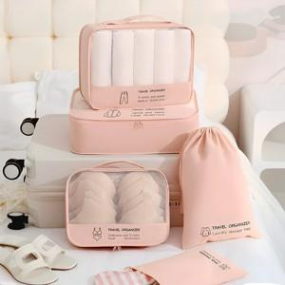

【상세/제작정보】

【인쇄/포장옵션】 | 실크, 풀칼라 / 아트지포장

【공급단가】 | 수량 | 50~ | 100~ | 300~ | 500~ | 1,000~
*VAT별도 | 단가 | 11,960원 | 11,680원 | 11,400원 | 11,040원 | 10,390원

【상품 URL】 | https://www.synergygift.co.kr:443/src/goods_detail.php?gdno=42348

